DCF Variante "S small"
DCF new entity - EAS - Business Case, Variante SMALL

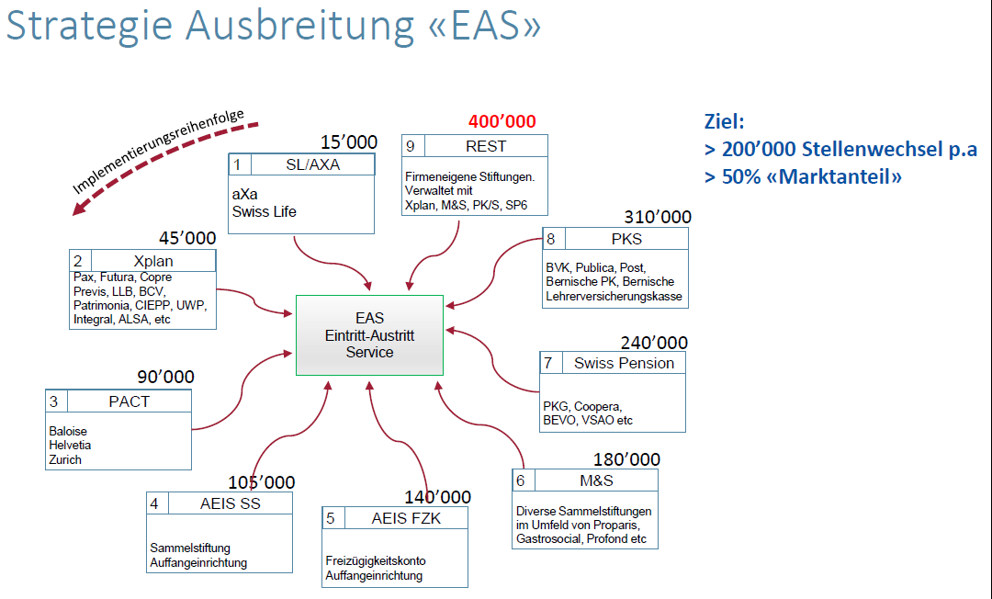
 | Variante | 1S | Greenfield zentralisiert, 150'000 Transaktionen

Transaktionen kumuliert Schweiz p.a. |  |  | 5,000 | 15,000 | 50,000 | 100,000 | 150,000 | kumuliert
Transaktionen pro Kundengruppe |  |  | 5,000 | 10,000 | 35,000 | 50,000 | 50,000 | pro Jahr

 |  |  | Jahr
 |  |  | 1 | 2 | 3 | 4 | 5 | Term. Year
Transaktion auf Plattform |  |  | 5,000 | 15,000 | 50,000 | 100,000 | 150,000 | 150,000
Preis pro Transaktion |  | 5.5 |  |  |  |  |  | 0
Umsatz Total |  |  | 27,500 | 82,500 | 275,000 | 550,000 | 825,000 | 825,000

Kosten |  |  | -994,400 | -407,600 | -367,400 | -331,400 | -331,400 | -331,400
Produktionskosten/Transaktion |  |  | 198.88 | 27.17 | 7.35 | 3.31 | 2.21 | 2.21

FCF |  |  | -966,900 | -325,100 | -92,400 | 218,600 | 493,600 | 493,600
Tax 20% |  | 20% |  |  |  | 0 |  | -98,720
FCF net of tax |  |  | -966,900 | -325,100 | -92,400 | 218,600 | 493,600 | 394,880
Total Liquiditätsbedarf (min.) |  |  |  |  |  |  |  | -1,407,500
 |  |  |  |  |  |  |  | 0
 |  |  | 2020 | 2021 | 2022 | 2023 | 2024
Discount Period |  |  | 1 | 2 | 3 | 4 | 5 | 5
Discount Factor |  | 1.13
Discounted Cash Flow |  |  | -855,664 | -254,601 | -64,038 | 134,071 | 267,906 | 1,648,654

Business Enterprise Value |  |  | 876,329
 | Verlustvortrag |  | -966,900 | -1,292,000 | -1,384,400 | -1,165,800 | -672,200
 | Tax

 | Variante | 2S | Greenfield Corda AdNovum, 150'000 Transaktionen

 |  |  | Jahr
 |  |  | 1 | 2 | 3 | 4 | 5 | Term. Year
Umsatz Total |  |  | 27,500 | 82,500 | 275,000 | 550,000 | 825,000 | 825,000

Kosten |  |  | -989,000 | -510,600 | -500,400 | -464,400 | -464,400 | -464,400
Produktionskosten/Transaktion |  |  | 197.80 | 34.04 | 10.01 | 4.64 | 3.10 | 3.10

FCF |  |  | -961,500 | -428,100 | -225,400 | 85,600 | 360,600 | 360,600
Tax 20% |  | 20% |  |  |  | 0 |  | -72,120
FCF net of tax |  |  | -961,500 | -428,100 | -225,400 | 85,600 | 360,600 | 288,480
Total Liquiditätsbedarf (min.) |  |  |  |  |  |  |  | -1,671,350
 |  |  |  |  |  |  |  | 0
 |  |  | 2020 | 2021 | 2022 | 2023 | 2024
Discount Period |  |  | 1 | 2 | 3 | 4 | 5 | 5
Discounted Cash Flow |  |  | -850,885 | -335,265 | -156,214 | 52,500 | 195,719 | 1,204,426

Business Enterprise Value |  |  | 110,282
 | Verlustvortrag |  | -961,500 | -1,389,600 | -1,615,000 | -1,529,400 | -1,168,800
 | Tax |  |  |  |  |  | 0

 | Variante | 3S | Sobrado Infrastruktur, 150'000 Transaktionen

 |  |  | Jahr
 |  |  | 1 | 2 | 3 | 4 | 5 | Term. Year
Umsatz Total |  |  | 27,500 | 82,500 | 275,000 | 550,000 | 825,000 | 825,000

Kosten |  |  | -878,520 | -407,600 | -367,400 | -331,400 | -331,400 | -331,400
Produktionskosten/Transaktion |  |  | 175.70 | 27.17 | 7.35 | 3.31 | 2.21 | 2.21

FCF |  |  | -851,020 | -325,100 | -92,400 | 218,600 | 493,600 | 493,600
Tax 20% |  | 20% |  |  |  |  |  | -98,720
FCF net of tax |  |  | -851,020 | -325,100 | -92,400 | 218,600 | 493,600 | 394,880
Total Liquiditätsbedarf (min.) |  |  |  |  |  |  |  | -1,291,620
 |  |  |  |  |  |  |  | 0
 |  |  | 2020 | 2021 | 2022 | 2023 | 2024
Discount Period |  |  | 1 | 2 | 3 | 4 | 5 | 5
Discounted Cash Flow |  |  | -753,115 | -254,601 | -64,038 | 134,071 | 267,906 | 1,648,654

Business Enterprise Value |  |  | 978,878
 | Verlustvortrag |  | -851,020 | -1,176,120 | -1,268,520 | -1,049,920 | -556,320
 | Tax

Kosten
Summary - relevant für DCF-Berechnung
 | Jahr
 | 1 | 2 | 3 | 4 | 5 | Term. Year
Variante 1 Greenfield, zentralisiert - S | 994,400 | 407,600 | 367,400 | 331,400 | 331,400 | 331,400 |  | Quelle: Daniel Castignone
Variante 1 Greenfield, zentralisiert - M | 994,400 | 407,600 | 367,400 | 331,400 | 331,400 | 331,400 |  | Quelle: Daniel Castignone
Variante 1 Greenfield, zentralisiert - L | 994,400 | 407,600 | 367,400 | 331,400 | 331,400 | 331,400 |  | Quelle: Daniel Castignone
Variante 2 Greenfield, Corda, AdNovum - S | 989,000 | 510,600 | 500,400 | 464,400 | 464,400 | 464,400 |  | Quelle: Daniel Castignone
Variante 2 Greenfield, Corda, AdNovum - M | 989,000 | 510,600 | 500,400 | 464,400 | 464,400 | 464,400 |  | Quelle: Daniel Castignone
Variante 2 Greenfield, Corda, AdNovum - L | 989,000 | 510,600 | 500,400 | 464,400 | 464,400 | 464,400 |  | Quelle: Daniel Castignone
Variante 3 Sobrado Infrastruktur - S | 878,520 | 407,600 | 367,400 | 331,400 | 331,400 | 331,400 |  | Quelle: Adi Ill
Variante 3 Sobrado Infrastruktur - M | 878,520 | 407,600 | 367,400 | 331,400 | 331,400 | 331,400 |  | Quelle: Adi Ill
Variante 3 Sobrado Infrastruktur - L | 878,520 | 407,600 | 367,400 | 331,400 | 331,400 | 331,400 |  | Quelle: Adi Ill
Ausbaustufe 1 - Sammelein-/austritt - M (Zusatzkosten) |  | 138,000 |  |  |  |  |  | Quelle: Daniel Castignone |  |  | Besprechung mit Daniel C.: 115 PT a 1'200 MD-rate bauen im Jahr 2; Erträge ab Jahr 3
Ausbaustufe 2 - Lohn/BG-Aenderung - M |  |  |  |  |  |  |  | nicht realisierbar (EMS)
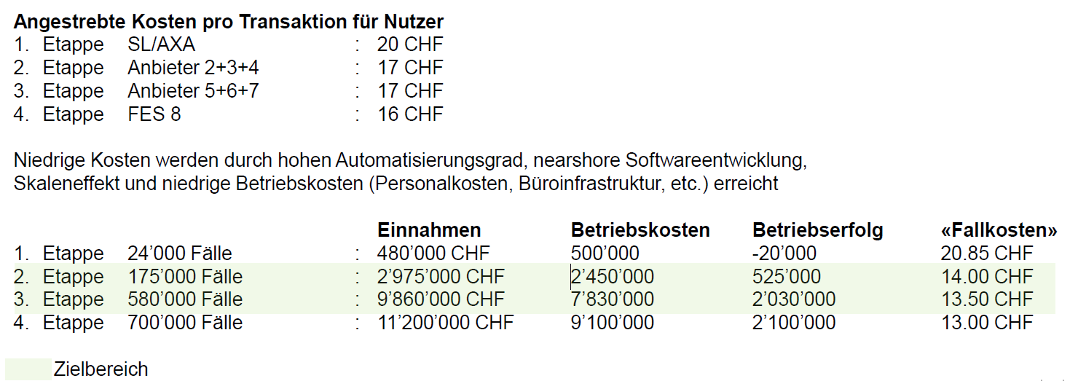

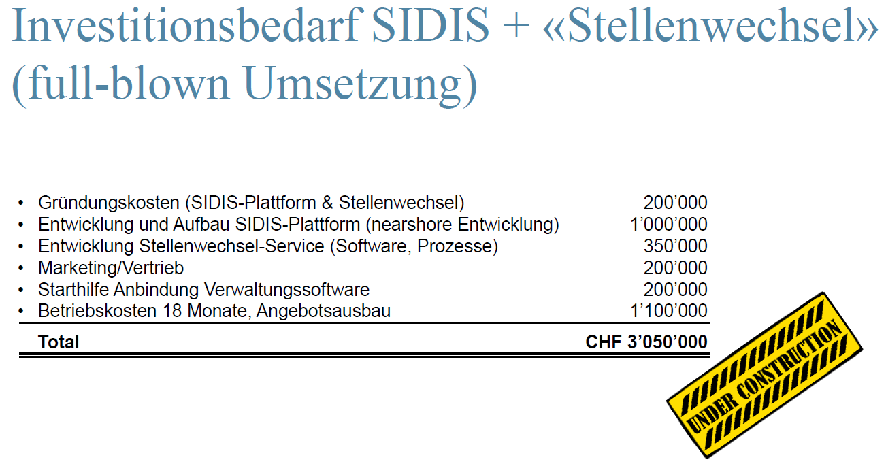
Variante 1; Greenfield, zentralisiert

Dienstleistungsaufwand | 630,800 | 86,400 | 86,400 | 50,400 | 50,400
Entwicklung IT-Architektur (Profil "Architekt") | 172,800 | 14,400 | 14,400 | 14,400 | 14,400
Entwicklung (Profil "SW-Entwickler Professional") | 438,000 | 36,000 | 36,000 | 36,000 | 36,000
Softwarelizenzen für EAS | 2,000 | 0 | 0 | 0 | 0
Unterstützung bei der Anbindung externer Verwaltungssysteme | 18,000 | 36,000 | 36,000 | 0 | 0
Personalaufwand | 249,000 | 223,000 | 178,000 | 178,000 | 178,000
Entwicklung Produkt-Owner, Business Analyse | 85,000 | 10,000 | 10,000 | 10,000 | 10,000
Marketing, Vertrieb, GL | 100,000 | 85,000 | 40,000 | 40,000 | 40,000
Betrieb/Support/Admin EAS | 64,000 | 128,000 | 128,000 | 128,000 | 128,000
übriger Betriebsaufwand | 87,000 | 67,000 | 67,000 | 67,000 | 67,000
Datenschutz, Juristische Abklärungen, Security, Audits | 20,000 | 10,000 | 10,000 | 10,000 | 10,000
Informatikmittel, HW, Software | 12,000 | 12,000 | 12,000 | 12,000 | 12,000
Buchführungs- und Beratungsaufwand, Versicherungen, Marketingunterlagen | 30,000 | 20,000 | 20,000 | 20,000 | 20,000
Betrieb RZ/Cloud | 25,000 | 25,000 | 25,000 | 25,000 | 25,000
Raumaufwand | 24,000 | 24,000 | 24,000 | 24,000 | 24,000
Abschreibungen | 3,600 | 7,200 | 12,000 | 12,000 | 12,000

Total Aufwand | 994,400 | 407,600 | 367,400 | 331,400 | 331,400

Kommentare/Fragen:
- Aufgrund der Unwesentlichkeit der Abschreibungen wurde auf Unterscheidung Kosten/Cash-Flow verzichtet (vorsichtige Variante)
- keine Unterscheidung in Varianten S/M/L. Im Bereich Betrieb/Support gibt es m.E. Unterschiede
- Softwarelizenzen einmalig im Jahr 1? Plausibel? |  |  |  |  |  |  | 695,800
- Steueraufwand wird in der DCF-Bewertung berücksichtigt - fehlt in der vorliegenden Kosten

Variante 2; Greenfield, Corda, AdNovum

Dienstleistungsaufwand | 590,400 | 158,400 | 188,400 | 152,400 | 152,400
Entwicklung IT-Architektur (Profil "Architekt") | 158,400 | 14,400 | 14,400 | 14,400 | 14,400
Entwicklung (Profil "SW-Entwickler Professional") | 342,000 | 36,000 | 36,000 | 36,000 | 36,000
Softwarelizenzen für EAS | 72,000 | 72,000 | 102,000 | 102,000 | 102,000
Unterstützung bei der Anbindung externer Verwaltungssysteme | 18,000 | 36,000 | 36,000 | 0 | 0
Personalaufwand | 249,000 | 199,000 | 154,000 | 154,000 | 154,000
Entwicklung Produkt-Owner, Business Analyse | 85,000 | 10,000 | 10,000 | 10,000 | 10,000
Marketing, Vertrieb, GL | 100,000 | 85,000 | 40,000 | 40,000 | 40,000
Betrieb/Support/Admin EAS | 64,000 | 104,000 | 104,000 | 104,000 | 104,000
übriger Betriebsaufwand | 122,000 | 122,000 | 122,000 | 122,000 | 122,000
Datenschutz, Juristische Abklärungen, Security, Audits | 20,000 | 10,000 | 10,000 | 10,000 | 10,000
Informatikmittel, HW, Software | 12,000 | 12,000 | 12,000 | 12,000 | 12,000
Buchführungs- und Beratungsaufwand, Versicherungen, Marketingunterlagen | 30,000 | 20,000 | 20,000 | 20,000 | 20,000
Betrieb RZ/Cloud | 60,000 | 80,000 | 80,000 | 80,000 | 80,000
Raumaufwand | 24,000 | 24,000 | 24,000 | 24,000 | 24,000
Abschreibungen | 3,600 | 7,200 | 12,000 | 12,000 | 12,000

Total Aufwand | 989,000 | 510,600 | 500,400 | 464,400 | 464,400

Kommentare/Fragen:
- Entwicklungsaufwand fast identisch mit Variante 1 - Plausibel?
- Betrieb RZ/Cloud: ist das evtl mit inbegriffen in der AdNovum Offerte? Wieso deutlicher Unterschied zu Variante 1?
- Abschreibungen unplausibel. Was wurde aktiviert/abgeschrieben?

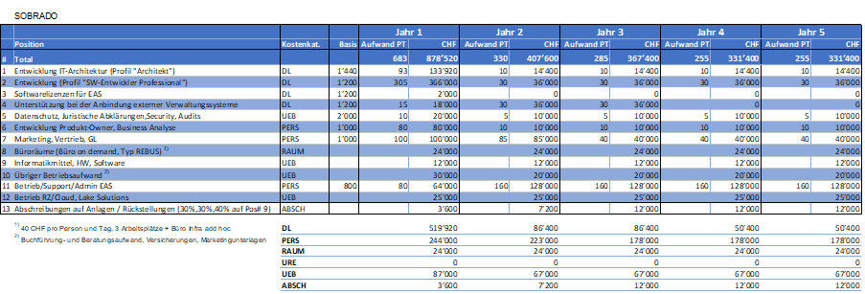

Variante 3; SOBRADO

Dienstleistungsaufwand | 519,920 | 86,400 | 86,400 | 50,400 | 50,400
Entwicklung IT-Architektur (Profil "Architekt") | 133,920 | 14,400 | 14,400 | 14,400 | 14,400
Entwicklung (Profil "SW-Entwickler Professional") | 366,000 | 36,000 | 36,000 | 36,000 | 36,000
Softwarelizenzen für EAS | 2,000 | 0 | 0 | 0 | 0
Unterstützung bei der Anbindung externer Verwaltungssysteme | 18,000 | 36,000 | 36,000 | 0 | 0
Personalaufwand | 244,000 | 223,000 | 178,000 | 178,000 | 178,000
Entwicklung Produkt-Owner, Business Analyse | 80,000 | 10,000 | 10,000 | 10,000 | 10,000
Marketing, Vertrieb, GL | 100,000 | 85,000 | 40,000 | 40,000 | 40,000
Betrieb/Support/Admin EAS | 64,000 | 128,000 | 128,000 | 128,000 | 128,000
übriger Betriebsaufwand | 87,000 | 67,000 | 67,000 | 67,000 | 67,000
Datenschutz, Juristische Abklärungen, Security, Audits | 20,000 | 10,000 | 10,000 | 10,000 | 10,000
Informatikmittel, HW, Software | 12,000 | 12,000 | 12,000 | 12,000 | 12,000
Buchführungs- und Beratungsaufwand, Versicherungen, Marketingunterlagen | 30,000 | 20,000 | 20,000 | 20,000 | 20,000
Betrieb RZ/Cloud | 25,000 | 25,000 | 25,000 | 25,000 | 25,000
Raumaufwand | 24,000 | 24,000 | 24,000 | 24,000 | 24,000
Abschreibungen | 3,600 | 7,200 | 12,000 | 12,000 | 12,000

Total Aufwand | 878,520 | 407,600 | 367,400 | 331,400 | 331,400
 |  |  |  |  |  |  |  |  | 478 | Personentage
Kommentare/Fragen:
- wieso Raumaufwand? Werden zusätzliche Räume benötigt?

Umsetzung
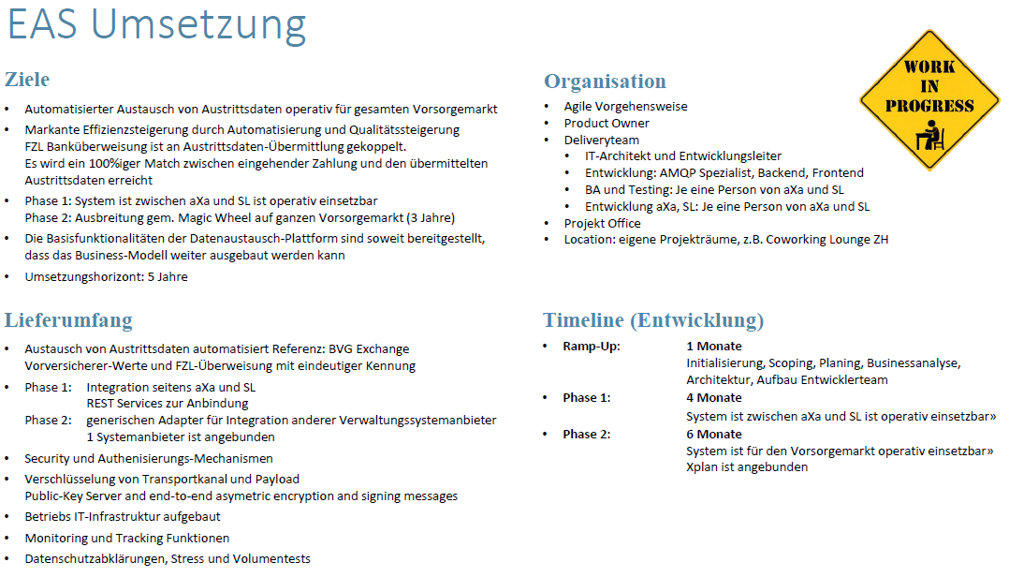

Erfasster Bildschirmausschnitt: 22.07.2019 10:10

